Skenario Test Performa SDM
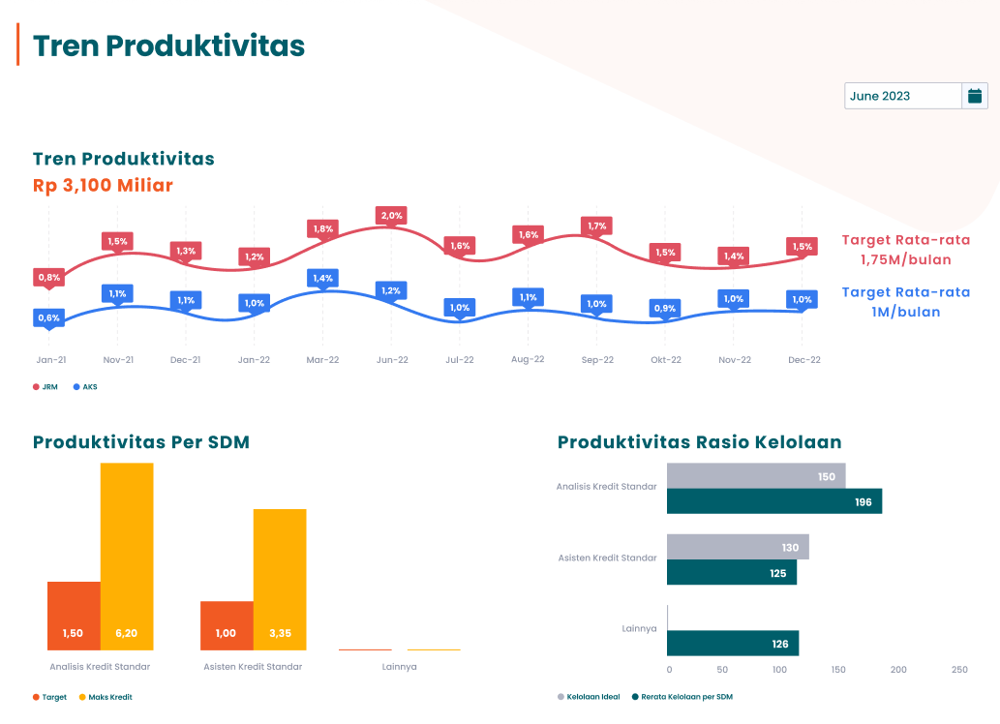
Chart | Test Scenario | Test Case | Test Step | Result | Status | Succed Test
 | Tren Produktivitas | user melakukan filter pada dropdown kalender | 1. user melakukan filter terhada tahun 2023 bulan januari - desember | Chart tren produktivitas muncul semua
 |  | Tren produktivitas label (3.100 M)

